信用交易
融资融券市场交易数据统计(2026-04-09)

标的证券 | 融资融券余额（亿元） | 融资余额（亿元） | 融券余额（亿元） | 融资买入额（亿元） | 融资融券规模变化（亿元） | 融资余额增幅(‰) | 融券余额增幅(%)
统计数据 | 26,087.11 | 25,820.73 | 185.04 | 2,035.00 | 71.77 | 2.88 | -0.94
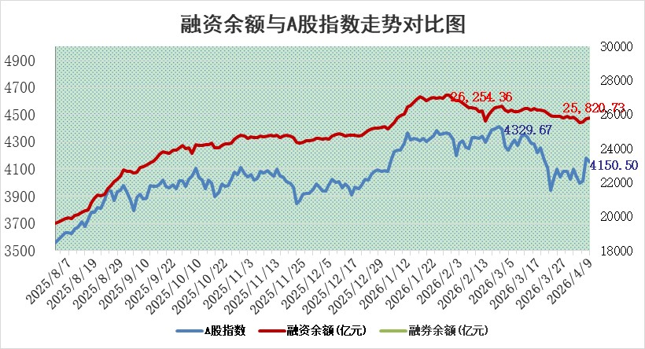

 |  |  |  |  |  |  |  | 305,932,142.23
 |  |  |  |  |  |  |  | 288615228.52
 |  |  |  |  |  |  |  | 288615228.52
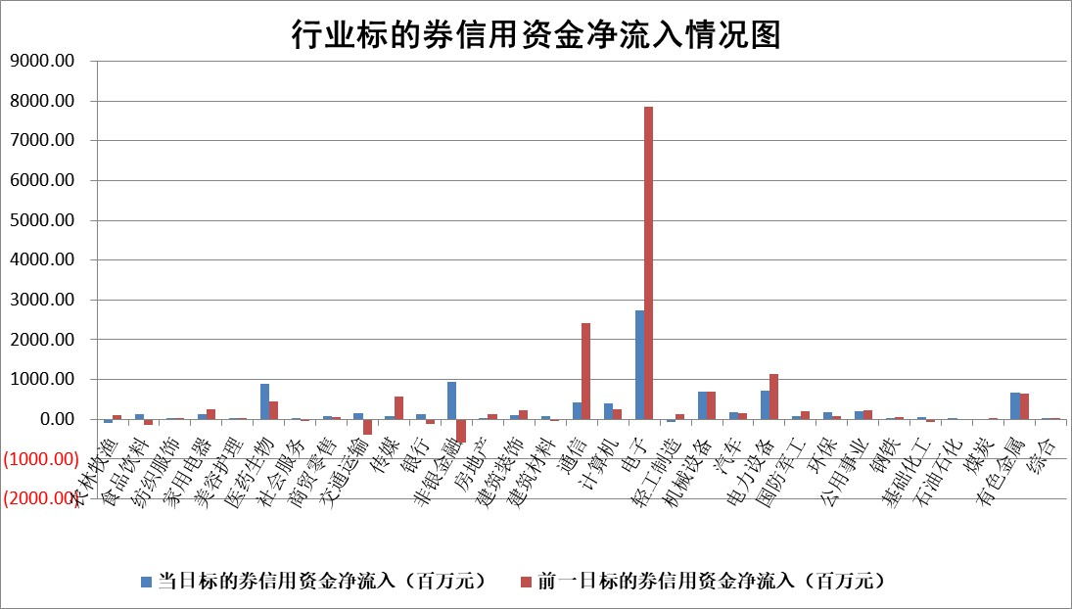

标的基金代码 | 标的基金简称 | 融资余额/市值(%) | 融资余额增幅(%) | 融资买入额/成交金额(%) | （融资余额净增额-融券余额净增额）/市值(‱) | 融券余额降幅(%) | ABS[（融资余额净增额-融券余额净增额）/市值净增额-1](%)
159902 | 华夏中小板ETF | 0.00 | 0.00 | 0.00 | 0.00 | 0.00 | 100.00
159915 | 易方达创业板ETF | 1.51 | 2.20 | 155436.76 | 3.38 | 2.12 | 104.92
159919 | 嘉实沪深300ETF | 1.00 | 0.54 | 3.23 | 0.57 | 2.51 | 100.43
159920 | 华夏恒生ETF | 27.10 | -0.28 | 1.79 | -7.86 | -141.11 | 80.02
159922 | 嘉实中证500ETF | 1.20 | -33.42 | 19.63 | -62.03 | -4.88 | 88.17
159925 | 南方沪深300ETF | 0.29 | -15.00 | 0.76 | -3.55 | 24.69 | 99.20
159928 | 消费ETF | 2.16 | 2.94 | 2.16 | 6.48 | 3.43 | 104.39
159934 | 易方达黄金ETF | 9.63 | 0.18 | 15.02 | 1.73 | 0.00 | 100.91
159939 | 全指信息技术ETF | 0.52 | -2.94 | 83.50 | -4.53 | -696.70 | 90.01
159940 | 全指金融地产ETF | 0.19 | 6.88 | 0.01 | 1.22 | 0.00 | 101.03
159995 | 半导体芯片ETF | 1.58 | -3.20 | 70.60 | -5.43 | -5.01 | 86.25
159997 | 天弘中证电子ETF | 1.19 | -0.45 | 4.76 | -2.03 | 0.00 | 108.38
159998 | 天弘中证计算机主题ETF | 1.02 | -4.23 | 0.14 | -4.49 | 0.00 | 96.97
510050 | 华夏上证50ETF | 2.52 | -4.74 | 57.11 | -11.70 | 4.79 | 92.22
510180 | 华安上证180ETF | 0.35 | -1.78 | 0.69 | -0.51 | 12.67 | 99.38
510880 | 华泰柏瑞红利ETF | 0.56 | 0.07 | 7.22 | -0.03 | -11.77 | 99.96
510900 | 易方达恒生H股ETF | 48.80 | 0.34 | 8.19 | 16.57 | 0.00 | 135.46
511010 | 5年期国债ETF | 1.90 | 2.01 | 0.11 | 3.75 | 0.00 | 93.61
511380 | 可转债及可交换债券ETF | 1.94 | -0.85 | 155.19 | -1.49 | 0.45 | 102.28
512000 | 全指证券ETF | 6.82 | 1.59 | 55.63 | 12.01 | 29.48 | 105.28
512010 | 沪深300医药卫生ETF | 3.45 | -1.53 | 35.48 | -5.26 | 1.60 | 94.37
512070 | 沪深300非银ETF | 2.07 | 0.63 | 1930.24 | 1.09 | -87.86 | 100.46
512400 | 南方中证申万有色金属ETF | 1.90 | -4.40 | 4.23 | -8.49 | 5.46 | 93.94
512580 | 广发中证环保产业ETF | 0.44 | 10.24 | 0.32 | 4.06 | 0.00 | 103.90
512660 | 国泰中证军工ETF | 2.67 | 0.65 | 5.32 | 0.60 | -3.88 | 100.76
512800 | 华宝中证银行ETF | 3.98 | -2.59 | 4.22 | -9.46 | 10.04 | 94.78
512980 | 广发中证传媒ETF | 2.79 | -1.34 | 1099.09 | -3.50 | 2.65 | 98.79
515030 | 华夏中证新能源汽车ETF | 0.76 | 5.90 | 0.71 | 5.16 | 4.23 | 104.11
515050 | 华夏中证5G通信主题ETF | 1.26 | 29.43 | 28.28 | 28.32 | -1.02 | 91.88
515070 | 华夏中证人工智能ETF | 1.05 | -0.21 | 4.48 | -0.22 | 0.00 | 99.82
标的股票比较指标 |  | 融资余额/流通A股市值(%) | 融资余额增幅(%) | 融资买入额/成交金额(%) | （融资余额净增额-融券余额净增额）/流通A股市值(‱) | 融券余额降幅(%) | ABS[（融资余额净增额-融券余额净增额）/流通A股市值净增额-1](%)
前十名标的个股 |  | 福建水泥 | 安达智能 | 贵州燃气 | 九州一轨 | 长华化学 | 强达电路
 |  | 木林森 | 巨力索具 | 西部创业 | 巨力索具 | 峰璟股份 | 亿田智能
 |  | 信凯科技 | 万泽股份 | 来伊份 | 大东南 | 华西股份 | 弘信电子
 |  | 安联锐视 | 兔宝宝 | 悦达投资 | 国民技术 | 兆讯传媒 | 思泰克
 |  | 超颖电子 | 中科飞测 | 山东药玻 | 力诺药包 | 万控智造 | 热威股份
 |  | 星云股份 | 华阳集团 | 安达智能 | 科力装备 | 福光股份 | 东方电气
 |  | 索辰科技 | 大东南 | 轻纺城 | 华阳集团 | 香江控股 | 宇环数控
 |  | 福星股份 | 来伊份 | 德尔玛 | 爱迪特 | 众业达 | 翰宇药业
 |  | 英唐智控 | 力诺药包 | 华阳集团 | 凌玮科技 | 山西高速 | 绿联科技
 |  | 天马科技 | 神马电力 | 楚天高速 | 安达智能 | 真兰仪表 | 波长光电
后十名标的个股 |  | 山东章鼓 | 卓越新能 | 甘肃能化 | 铭普光磁 | 高测股份 | 扬电科技
 |  | 恒信东方 | 铭普光磁 | 安诺其 | 海森药业 | 三联锻造 | 容百科技
 |  | 司尔特 | 宏工科技 | 海泰科 | 卓越新能 | 华业香料 | 交运股份
 |  | 德邦股份 | 大族数控 | 首钢股份 | 宏工科技 | 圣阳股份 | 常宝股份
 |  | 集友股份 | 神剑股份 | 华钰矿业 | 神剑股份 | 和胜股份 | 力源信息
 |  | 达华智能 | 松芝股份 | 山东章鼓 | 快可电子 | 爱乐达 | 赛特新材
 |  | 京山轻机 | 海王生物 | 恒信东方 | 英特科技 | 天润工业 | 西藏矿业
 |  | 得润电子 | 海森药业 | 司尔特 | 诚达药业 | 隆华科技 | 祥鑫科技
 |  | 金通灵 | 耐科装备 | 德邦股份 | 宇环数控 | 高澜股份 | 富维股份
 |  | 人福医药 | 盟科药业 | 集友股份 | 万邦医药 | 新锦动力 | 明阳电气
说明：1.以上普通交易数据和信用交易数据皆以交易日收盘后数据为基准；2.上述标的证券总数据只计算标的证券市场总数据，不包括从标的证券中调出去标的证券数据，所以与交易所公布的总值略有不同； 3.上述行业采用申万一级行业分类；4.以上标的基金和标的个股中比较的6个指标值中：前5个（从左至右）为正向指标，值越大排名越靠前；第6个为逆向指标，值越小，排名越靠前；5.第6个指标中ABS[]表示求绝对值，其主要用于考量信用资金相对净流入对股价相对净变化的贡献程度；6.数据来源：wind，交易所。

 |  |  |  | 证券代码 | 新增融资余额 | 融资买入额 | 融资买入增幅前10
 |  | 1 | 西部建设 | 002302 | 80643953 | 177472374 | 41%
 |  | 2 | 天键股份 | 301383 | 27855096 | 56831811 | 39%
 |  | 3 | 井松智能 | 688251 | 7040854 | 13763946 | 27%
 |  | 4 | 国电电力 | 600795 | 116116226 | 151740647 | 23%
 |  | 5 | 华立科技 | 301011 | 9342856 | 31199107 | 23%
 |  | 6 | 捷邦科技 | 301326 | 9066090 | 22350547 | 22%
 |  | 7 | 海利尔 | 603639 | 19864834 | 35520613 | 20%
 |  | 8 | 华研精机 | 301138 | 7597460 | 13339451 | 16%
 |  | 9 | 鹏辉能源 | 300438 | 83773067 | 304558811 | 16%
 |  | 10 | 建科股份 | 301115 | 7106455 | 29879412 | 15%

